01_Screen Layout
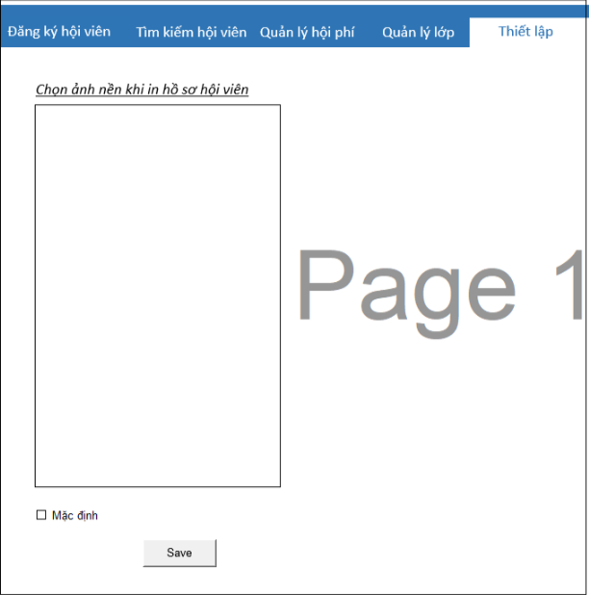
様式番号
画面名
Screen item definition
System name
Aidiko dojo's Member Management
AKD
Sc een ID
Setting
AKD007
Form number
Screen name
PTMS
Register worker
画面項目定義書
システム名
画面ＩＤ
Partner Talent Management System
PTMS001R

02_Item Definition
Screen item definition
System name
Aidiko dojo's Member Management
AKD
Sc een ID
Setting
AKD007
Form number
Screen name
No | Item Name | Symbol name | attribute | Length | Accuracy | Type | Required | Code ID | Initial value | Region | I/O/IO | Mô tả
1 | Background | imgBackground | X | - | － | Image | - | － |  | H | IO | input hình nền
2 | Mặc định | checkboxDefault | X | __ | － | checkbox | - | － | null | H | I | Lựa chọn chế độ mặc định không hình nền.
3 | Save | btSave | K | - | － | button | - | － |  | H | I | chọn để lưu thay đổi

03_Definition
Form number |  | AKD | Screen definition |  | System Name | Aidiko dojo's Member Management
Screen name |  | Setting |  |  | Screen ID | AKD007
Screen overview |  | Lựa chọn hình nền để in thông tin hội viên.
Initial Focus

1. Processing at initial display

2. Hệ thống đã được cài đặt hình nền thì ảnh đươc chọn sẽ load lên khung ảnh.
No. | Processing name |  |  | Process details
1 | Hiển thị hình nền |  |  | 1. Trường hợp rằng, admin hệ thống đang ở chế độ mặc định thì sẽ không có hiển thị hình nền ở khung ảnh.

2. Event processing

No. | Processing name |  |  | Process details
1 | Load hình nền |  |  | Admin chọn hình từ hệ thống, sau đó hệ thống sẽ load ảnh lên khung hình nền.
2 | Lưu hình nên |  |  | Admin click "Save " để cài đặt ảnh cho hình nền in, hệ thống se lưu lại dưới cơ sở dữ liệu.
3 | Chuyển chế độ mặc đinh |  |  | -Admin tick combo box "Mặc định" và click "Save" hệ thống sẽ bỏ ảnh nền và xóa ảnh khỏi cơ sở dữ liệu.

04_Check Condition Monadic
Screen item definition
system-name
Aidiko dojo's Member Management
AKD
Screen ID
Setting
AKD007
Form number
screen name
 |  |  |  | Attribute |  |  |  |  |  | Number of Digits |  | Processing on error
Ｎｏ | item name | Symbol item name | Required | Half size A number | Half size A number Symbol Yes | Half size Alphameric characters | Double-byte character | Full-width Kana | Email address | minimum value | Maximum value | Output destination | Variable item | Explanation of processing
2 | Background | imgBackground | - | － | － | - | － | － | － | － | - | Image error | Background | －
3 | Mặc định | checkboxDefault | - | － | － | - | － | － | － | － | - | - | - | －
4 | Save | btSave | - | － | － | __ | － | - | － | － | - | - | - | －

06_Mapping Class, Action
Screen item definition
system-name
Aidiko dojo's Member Management
AKD
Screen ID
Setting
AKD007
Form number
screen name

Ｎｏ | Action | DAO | BLO | VIEW

